상품제안서
오죽선 독판전통부채 | 상품코드: S19837

 |  |  |  |  |  |  | 02-713-8555 | www.synergygift.co.kr
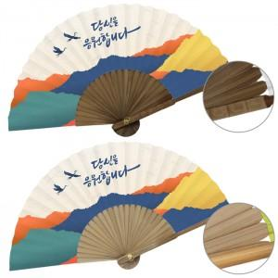

【상세/제작정보】 | <p><span style="font-size: 14pt;">* </span><span style="font-size: 14pt;">고급형 (마디있음) 옵션 고객센터 문의</span></p><p>&nbsp;</p>

【인쇄/포장옵션】 | 풀컬러(500개미만)선택, 풀컬러(1천개미만)선택, 풀컬러(1천개이상)선택 / 포장불가능

【공급단가】 | 수량 | 100~ | 500~ | 1,000~ | 3,000~ | 5,000~
*VAT별도 | 기본형-소 | 3,380원 | 3,120원 | 2,950원 | 2,760원 | 2,710원
 | 기본형-중 | 3,770원 | 3,500원 | 3,300원 | 3,100원 | 3,050원
 | 기본형-대 | 4,030원 | 3,750원 | 3,540원 | 3,330원 | 3,270원

【상품 URL】 | https://www.synergygift.co.kr:443/src/goods_detail.php?gdno=459

